อำนวยการ
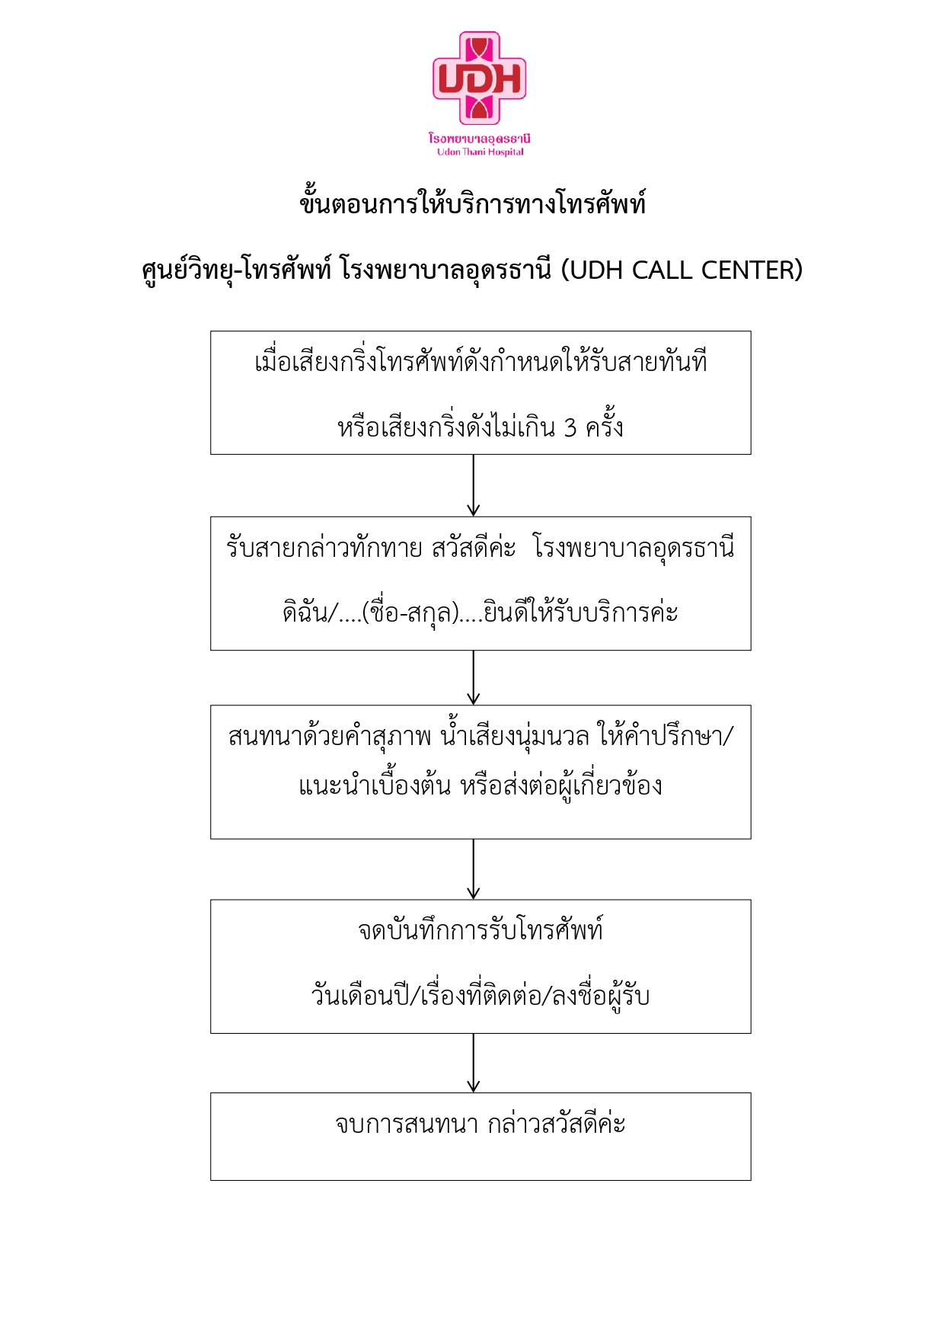
4
อาคารผู้ป่วยนอกและอำนวยการ
ชั้น 1
หน่วยงาน | โทรศัพท์ภายใน | หน่วยงาน | โทรศัพท์ภายใน
อุบัติเหตุ-ฉุกเฉิน ER |  | เคาท์เตอร์บัตร ลงทะบียนห้องตรวจ | 3110 , 3114
เคาท์เตอร์บัตร | 3148 , 3149 | จุดคัดกรองคนไข้(ประชาสัมพันธ์) | 3126
จุดคัดกรองคนไข้ (Screen ER) | 3150 | จุดคัดกรองคนไข้ | 1165
ห้องตรวจ | 3145 | ศูนย์จองห้องพิเศษ | 3128
สังเกตุอาการ Observe | 3146 , 3147
Yellow Zone | 3140 | ตรวจศัลยกรรม
Pink Zone | 3141 , 3142 | หน้าห้องตรวจ | 3103
Red Zone | 3143 , 3144 | ห้องตรวจศัลยกรรม 1 | 3106
หัวหน้างาน/ธุรการ ER | 3123 | ห้องตรวจศัลยกรรม 2 | 3105
ห้องพักแพทย์ | 3137 | ห้องตรวจศัลยกรรมตกแต่ง | 3107
ห้องพักแพทย์รวม | 3117 | ห้องตรวจศัลยกรรมทางเดินปัสสาวะ | 3104
ห้องผ่าตัดเล็ก | 3136 | ห้องตรวจหัตถการ | 3108
ห้องรับผู้ป่วย OR เล็ก | 3116 | ห้องตรวจหัวใจและทรงอก | 3102
ห้องพักเจ้าหน้าที่ OR เล็ก | 3121 | ห้องฉีดยา/ทำแผล | 3120

หอผู้ป่วยอุบัติเหตุ-ฉุกเฉิน AE WARD | 3112 , 3113 | ศูนย์ส่งต่อ REFER (FAX 042-248261) | 3115 , 1143
สังเกตุอาการ Observe | 3134 | ศูนย์สั่งการ กู้ชีพ 1669 | 3124
ห้องจัดยาหน่วยปฐม | 3118

เคลื่อนย้ายผู้ป่วยสัมพันธ์ (ศูนย์เปล) |  | มูลนิธิอภิบาลสงฆ์ | 1139
เคลื่อนย้ายผู้ป่วยสัมพันธ์ (ศูนย์เปล) | 1135 | ห้องรับรองพระ | 3132
เคลื่อนย้ายผู้ป่วยสัมพันธ์ (ศูนย์เปลด่วน) | 1491 |  |  | 3
หัวหน้างาน | 1490 | สถานีตำรวจ รพ.อุดรธานี | 3191

5
อาคารผู้ป่วยนอกและอำนวยการ
ชั้น 2
หน่วยงาน | เบอร์ติดต่อ | หน่วยงาน | เบอร์ติดต่อ
ตรวจอายุรกรรม |  | ห้องบัตร | 3200 , 3202
จุดคัดกรอง GI Med | 3214 | เคาท์เตอร์บัตร ลงทะบียนห้องตรวจ | 3204
ห้องตรวจอายุรกรรม 1 | 3206
ห้องตรวจอายุรกรรม 2 (Chesmed) | 3207 | ธุรการ ลงทะเบียน | 3239
ห้องตรวจอายุรกรรม 3 | 3251 | เอกซเรย์ ห้องที่ 1 | 3241
ห้องตรวจอายุรกรรม 5 | 3209 | ห้องตรวจเลือดผู้ป่วยนอก Lab OPD | 3223 ,3224
ห้องตรวจอายุรกรรม 6 | 3213
ห้องตรวจอายุรกรรม 7 | 3212 | ห้องส่องปอด COPD | 3201
ห้องตรวจอายุรกรรม 8 | 3205
ห้องพักเจ้าหน้าที่อายุรกรรม | 3210 | ธุรการ OPD | 3203

ตรวจศัลยกรรมกระดูก
ห้องตรวจกระดูก | 3217 | ห้องรับรอง VIP | 3130
ห้องตรวจกระดูก 1 | 3216 | เคลมประกัน | 3234
ห้องเฝือก | 3218 , 3219 , 3220
ห้องทำแผล | 3215

คลินิกพิเศษเฉพาะทาง โรคไต ไทรอยด์/ต่อมไร้ท่อ ระบบประสาท |  | ห้องจ่ายยา ชั้น 2
ตรวจอายุรกรรมคลินิกพิเศษ 1 | 3261 | ห้องจ่ายยา | 3232 , 3233 , 3235
ตรวจอายุรกรรมคลินิกพิเศษ 2 | 3262 | ห้องแพ้ยา A D R | 3240
ตรวจอายุรกรรมคลินิกพิเศษ 5 | 3263 | ห้อง Stock ยา | 3225
ตรวจอายุรกรรมคลินิกพิเศษ 6 | 3261 | ห้องเภสัช อุษณีย์ | 3226
ให้คำปรึกษา | 3260 | ห้องพักเภสัชกร | 3230

 |  | ห้องการเงิน | 3228
SMC ในเวลา | 3210
SMC | 3221 , 3222

6
อาคารผู้ป่วยนอกและอำนวยการ
ชั้น 3 |  | ชั้น 4 ชั้น 5
หน่วยงาน | เบอร์ติดต่อ | หน่วยงาน | เบอร์ติดต่อ
เคาท์เตอร์บัตร ลงทะบียนห้องตรวจ | 3301 | เคาท์เตอร์บัตร ลงทะบียนห้องตรวจ | 3401
ตรวจสูติ-นรีเวชกรรม |  | ตรวจตา
จุดประชาสัมพันธ์ จุดที่ 1 | 3300 | ติดต่อสอบถาม | 3430
ตรวจสูตินรีเวช | 3302 , 3348 | ซักประวัติ | 3426
ให้คำแนะนำหลังตรวจ | 3304 | ธุรการ | 3427
วางแผนครอบครัว |  | ห้องตรวจตา 4 | 3424
ให้คำปรึกษา | 3315 | ห้องตรวจตา 5,6 /treatment
จุดซักประวัติ | 3316 | ห้องตรวจเครื่องมือพิเศษ | 3445
ฝากครรภ์ |  | ทันตกรรม
จุดคัดกรอง | 3314 | ติดต่อสอบถาม | 3414
ห้องให้คำแนะนำหญิงมีครรภ์ | 3307 | ห้องตรวจทันตกรรม | 3408 , 3410
ห้องเจาะน้ำคร่ำ | 3308 | ห้องปฏิบัติการทันตกรรม | 3415
ห้องฝากครรภ์ | 3311 , 3313 | ห้องประชุม | 3442
ตรวจกุมารเวช |  | ห้องพักเจ้าหน้าที่ | 3412
ติดต่อสอบถามห้องตรวจกุมารเวช | 3325 | ห้องพักแพทย์ | 3418
ห้องตรวจเด็ก 31 | 3319
ห้องตรวจเด็ก 33 | 3321 | ห้องตรวจโรคข้อและหลอดเลือด | 3425 , 3443
ห้องตรวจเด็ก 35 | 3323
ห้องพักแพทย์ | 3326
ห้องปฎิบัติการพยาบาล | 3310
ตรวจจิตเวช
ติดต่อสอบถามงานจิตเวช | 3333
สำนักงานจิตเวช | 3338
ห้องพักแพทย์ | 3337
ห้องตรวจจิตเวช | 3334 , 3336
ห้องจ่ายยา ชั้น 3
ห้องจ่ายยา | 3332 , 3349
ห้องเก็บยาควบคุมความเย็น | 3346
ห้องการเงิน | 3303

ห้องตรวจคลื่นสมอง EEG | 3339
ห้องตรวจคลื่นหัวใจ EKG , ECHO | 3342 , 3343 , 3345

7
อาคารผู้ป่วยนอกและอำนวยการ
ชั้น 5
หน่วยงาน | เบอร์ติดต่อ | หน่วยงาน | เบอร์ติดต่อ
เคาท์เตอร์บัตร ลงทะบียนห้องตรวจ | 3531 | กลุ่มงานทรัพยากรบุคคล
ห้องตรวจประกันสังคม |  | งานทรัพยากรบุคคล | 3501 , 3502 3519
ห้องตรวจประกันสังคม | 3550 | หัวหน้างานทรัพยากรบุคคล | 3500
ห้องตรวจรักษาโรคทั่วไป แพทย์ 1 | 3555 | งาน พรส. (วิชาการ)
ห้องตรวจ แพทย์ 2 | 3557 | งาน พรส. (วิชาการ) | 3419 , 3420
ห้องตรวจ 3 | 3554 |  | 3421 , 3422
ห้องตรวจ 4 คลินิกตรวจสุขภาพ | 3556 | กลุ่มงานโครงสร้างพื้นฐานและวิศวกรรมทางการแพทย์
Wellness center |  | ธุรการ | 3520
ตรวจ หู คอ จมูก |  | วิศวกรรม (ช่าง) | 3523
ติดต่อสอบถาม หู คอ จมูก | 3549 | จัดซื้อ-จัดจ้าง | 3515
ห้องตรวจ หู คอ จมูก | 3544 | หัวหน้ากลุ่มงานโครงสร้าง | 3535
ห้องตรวจการได้ยิน
 |  | กลุ่มงานพัสดุ
งานแผนและยุทธศาสตร์ | 3525 | ห้องรองบริหาร | 3535
 |  | หัวหน้ากลุ่มงาน | 3509
IC | 3528 , 3529 | หัวหน้าจัดซื้อ-จัดจ้าง 1 | 3512
 |  | หัวหน้าจัดซื้อ-จัดจ้าง 2 | 3510
 |  | ธุรการ | 3511
 |  | งานจัดจ้าง | 3515 , 3516
 |  | งานจัดซื้อ (วชย.1 , วชย.2) | 3513
 |  | งานจัดซื้อ (ครุภัณฑ์ / เช่าการแพทย์ /วัสดุครุภัณฑ์-งานบ้านงานครัว) | 3514

8
อาคารผู้ป่วยนอกและอำนวยการ
ชั้น 6 |  | ชั้น 7 ชั้น 5
หน่วยงาน | เบอร์ติดต่อ | หน่วยงาน | เบอร์ติดต่อ
เลขานุการ | 3600 , 3601 , 3602 | ห้องผลิตเอกสาร (Copy Print) | 3704
งานสารบรรณ
รับรองเงินเดือน/สิทธิค่ารักษาพยาบาล | 3621 | ซักประวัติตรวจตา | 3705
รับพัสดุ/จดหมายลงทะเบียน | 3616
ส่งหนังสือราชการ | 3633 | ห้องประชุม | 3702
รับ-ส่งหนังสือทั่วไป | 3620 | ห้องควบคุมเสียง | 3710
กลุ่มงานบริหารทั่วไป
หัวหน้ากลุ่มงาน | 3634 | ห้องประชุมรักษ์ธรรม | 3700
งานธุรการทั่วไป,ประชาสัมพันธ์ | 3608 , 3619
งานแม่บ้าน | 3635
งานนิติกร | 3612
กลุ่มการพยาบาล
หัวหน้ากลุ่มงาน | 3628
สำนักงานการพยาบาล | 3624 , 3629 , 3630
ห้องประชุม 1 | 3625
ห้องประชุม 2 | 3627
ห้องประชุม 3 | 3622
กลุ่มงานการเงิน
หัวหน้ากลุ่มงาน | 3626
ธุรการ | 3605
เงินเดือน/ศึกษาบุตร/ค่ารักษา | 3606
เบิกจ่าย/ร้านค้า | 3631
ค่าตอบแทน/โอที/เสี่ยงภัย | 3640
โครงการ/อบรม/ไปราชการ | 3641
ลูกหนี้ | 3604
บัญชี | 3607 , 3617
ตรวจสอบภายใน | 1134

ห้อง QIC | 3623

OR
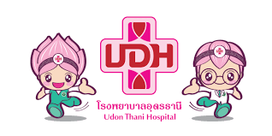
10
อาคารศูนย์เชี่ยวชาญ (EXCELLENT CENTER)
หน่วยงาน | หมายเลขภายใน | หน่วยงาน | หมายเลขภายใน
ชั้น 1 |  | ชั้น 3
รปภ. | 4113 | หอผู้ป่วยอายุรกรรมหัวใจ | 4300 , 4301
ห้องหัตถการณ์ IVR1 | 4111 , 4112 | หอผู้ป่วยศัลยกรรมหัวใจและทรวงอกCVT | 4302 , 4303 , 4304
ห้องหัตถการณ์ IVR2 | 4110 | หอผู้ป่วยพิเศษ CVT | 4305 , 4306
รังสีวิทยา |  | หอผู้ป่วยศัลยกรรมหลอดเลือดสมอง | 4307 , 4308
จุดประชาสัมพันธ์/ห้องบัตร | 4102 | ธุรการศัลยกรรมพยาบาล | 4310
ธุรการ,ลงทะเบียน,ห้องอัลตราซาวด์ | 4100 , 4101 | ห้องประชุมศัลยกรรมหัวใจและทรวงอก | 4309
ห้องนัดตรวจรังสี | 4103 | ชั้น 4
ห้องอ่านฟิล์ม | 4104 | PRE-OP จักษุ | 4405 , 4406
ห้องตรวจพิเศษทางรังสี(เบอร์ 9) | 4106 | OR 401 | 4401
ห้องตรวจคลื่นแม่เหล็กไฟฟ้า MRI | 4107 | OR 402 | 4402
ห้องเอกซเรย์คอมพิวเตอร์ CT SCAN | 4108 | OR 403 | 4403
ห้องตรวจรังสีร่วมรักษา (INTERVENTION) | 4109 | OR 404 | 4404
ชั้น 2 |  | OR ล้างเครื่องมือ | 4408
หน้าห้องตรวจมะเร็ง(ซักประวัติ) | 4200 | UDSC | 4407 , 4409
ห้องตรวจ 1 | 4201 | ห้องพักฟื้น | 4410
ห้องตรวจ 2 | 4202 | ห้องสลายนิ่ว OSDL | 4412
ห้องตรวจ 3 | 4203 | ห้องส่องกระเพาะ EGD | 4423 , 4425

ห้องตรวจ 4 | 4204
ห้องตรวจ 5 | 4205
ห้องพักเจ้าหน้าที่ | 4207
คลินิคระงับปวด PAIN | 4208
ห้องตรวจ 9 | 4209
ห้องทะเบียน (เก็บประวัติผู้ป่วย) | 4210
ห้องแนะนำหลังตรวจ | 4211
ห้องเคมีบำบัดผู้ป่วยนอก DAY CARE | 4212 , 4213
ห้องจ่ายยา | 4214
ห้องผลิตยาเคมี TPN | 4215 , 4216
หอผู้ป่วยศัลยกรรมเคมีบำบัด | 4217 , 4218
ศูนย์เมตตารักษ์ PALLIATIVE CARE | 4219

11
อาคารศูนย์เชี่ยวชาญ (EXCELLENT CENTER)
หน่วยงาน | หมายเลขภายใน | หน่วยงาน | หมายเลขภายใน
ชั้น 5 |  | ชั้น 6
ห้องวิสัญญี (ดมยา) | 4521 , 4522 | OR CVT | 4600 , 4601 , 4602
ผู้ประสานงานห้องผ่าตัด | 4500 | ห้องประชุม OR CVT | 4603
ธุรการห้องผ่าตัด | 4515 , 4516
ห้องประชุม | 4518 | ห้องตรวจสวนหัวใจ CATH LAB | 4605 , 4606 , 4607
หัวหน้าห้องผ่าตัด | 4519 | ผ่าตัดหัวใจและทรวงอก CVT ICU | 4608 ,4609
ห้องลงทะเบียน (COM OR) | 4520 | ห้องประชุม CVT ICU | 4610
ห้อง 501 | 4500
ห้อง 502 | 4502 | ชั้น 7
ห้อง 503 | 4503 | ศูนย์ประสานงานโรคหัวใจ | 4700
ห้อง 504 | 4504 | ผู้ป่วยหนักหัวใจและหลอดเลือด CCU | 4701 , 4702
ห้อง 505 | 4505 | ผู้ป่วยหนักศัลยกรรมประสาท ICU NEURO | 4703 , 4704
ห้อง 506 | 4506 | ผู้ป่วยหนักศัลยกรรมทั่วไป PO ICU 1 | 4705 , 4706
ห้อง 507 | 4507 | ผู้ป่วยหนักศัลยกรรมทั่วไป PO ICU 2 | 4707 , 4708
ห้อง 508 | 4508
ห้อง 509 | 4509
ห้อง 510 | 4510
ห้อง 511 | 4511
ห้อง 512 | 4512

หลวงตา
18
อาคาร 96 ปี หลวงตามหาบัว
หน่วยงาน | หมายเลขภายใน | หน่วยงาน | หมายเลขภายใน
อายุรกรรม ชั้น 1 |  | อายุรกรรม ชั้น 7
หัวหน้าตึก | 2107 | เคาท์เตอร์พยาบาล | 2708
ธุรการอายุรกรรม | 2102 , 2103 | สำนักงานพยาบาลทีม 1 | 2710
รปภ.ตึกหลวงตามหาบัว | 2101 | สำนักงานพยาบาลทีม 2 | 2711
อายุรกรรม ชั้น 2 |  | ห้องพิเศษ | 2705
เคาท์เตอร์พยาบาล | 2211 , 2213 | ห้องประชุมเล็ก | 2709
ห้องประชุม | 2212 | ห้องประชุมใหญ่ ญาณสัมปันโน | 2714
ห้องพิเศษ | 2205 | ห้องพิเศษ
ห้องพักแพทย์ | 2208 |  | 2801 , 2804
อายุรกรรม ชั้น 3 |  | อายุรกรรมโรคเลือด | 2807 , 2809
เคาท์เตอร์พยาบาล | 2310 , 2311 | สงฆ์ ชั้น 9
พนักงานบัญชี | 2308 | เคาท์เตอร์พยาบาล | 2913 , 2914
ห้องประชุม | 2312 | ICU สงฆ์ชั้น 9 | 2912
ห้องพิเศษ | 2305 | สงฆ์ ชั้น 10
อายุรกรรม ชั้น 4 |  | ห้อง 1001 | 2012
เคาท์เตอร์พยาบาล | 2408 , 2411 | ห้อง 1002 | 2002
หัวหน้า | 2410 | ห้อง 1003 | 2003
ห้องประชุม | 2412 | ห้อง 1004 | 2004
ห้องพิเศษ | 2405 | ห้อง 1005 | 2005
อายุรกรรม ชั้น 5 |  | ห้อง 1006 | 2006
เคาท์เตอร์พยาบาล | 2510 , 2511 | ห้อง 1007 | 2007
พนักงานบัญชี | 2508 | ห้อง 1008 | 2008
ห้องประชุม | 2512 | ห้อง 1009 | 2009
ห้องพิเศษ (รวมน้ำใจ) | 2505 | ห้อง 1010 | 2010
ห้องพักพยาบาล | 2509 | ห้องทำงานพยาบาล | 2014
อายุรกรรม ชั้น 6 Semi ICU |  | ห้อง VIP | 2016
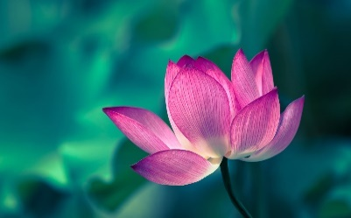
เคาท์เตอร์พยาบาล ทีม 2 | 2610 , 2611
สำนักงานพยาบาล ทีม 1 | 2608
สำนักงานพยาบาล ทีม 3 ห้องประชุม | 2612
ห้องพักแพทย์ | 2605

สูติกรรม
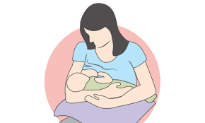
16
อาคารสูติ-นรีเวชกรรม
 | หน่วยงาน | หมายเลขภายใน
ชั้น 1 | ห้องคลอด | 1331 , 1332
 | ผ่าตัดสูติกรรม | 1329 , 1330
 | ผ่าตัดหมัน | 1406
ชั้น 2 | หอผู้ป่วยศัลยกรรม 2 | 1214 , 1457 , 1424
 | สูติกรรมหลังคลอด PP 1 | 1335
 | ห้องประชุม | 1338
ชั้น 3 | สูติกรรมหลังคลอด PP 2 | 1340 ,1342 , 1350
 | ธุรการสูติกรรม | 1341
 | คลินิกนมแม่ (042-248253) | 1348
ชั้น 4 | หอผู้ป่วยสูติ-นรีเวชกรรม | 1354
 | หัวหน้างาน | 1351
 | ห้องตรวจภายใน | 1352
 | เบาใจ | 1474
 | ห้องพักแพทย์ | 1356
ชั้น 5 | หอผู้ป่วยสูติ-นรีเวชกรรม พิเศษ | 1462 , 1464
 | หัวหน้างาน | 1465

พยาธิวิทยา

17
ตึกพยาธิวิทยาคลินิก
หน่วยงาน |  | หมายเลขภายใน
ชั้น 1 | เคาท์เตอร์ด้านหน้า (IPD) | 1254
 | งานตรวจพิเศษและนิติเวช | 1164
 | งาน Blood gass และเวรดึก | 1176
 | งานเคมีคลินิกและเวรดึก(Chem) | 1258
 | งานโลหิตวิทยา( CBC) | 1253
 | งานภูมิคุ้มกันวิทยาคลินิก(Immuno) | 1358
 | งานจุลทรรศนศาสตร์คลินิก(UA) | 1175
 | งานชีวโมเลกุล ชั้น 1 | 1405
 | งานพัสดุ LAB | 1259
ชั้น 2 | หัวหน้ากลุ่มงาน | 1255
 | ธุรการ LAB | 1455
 | งานสารสนเทศ LAB | 1152
 | ห้องประชุม | 1174
 | งานชีวโมเลกุล ชั้น 2 | 1153
 | งานจุลชีววิทยาคลินิก(แบคทีเรีย) | 1256
 | งาน Out Lab และงานตรวจ CD4 | 1408 , 1453

